상품제안서
그린 스트라이프 쇼핑 캐리어 | 상품코드: S16579

 |  |  |  |  |  |  | 02-713-8555 | www.synergygift.co.kr
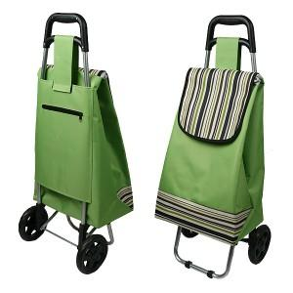

【상세/제작정보】 | * 기본수량 300개 이하는 20,000원의 인쇄비가 추가(단면 1도 실크인쇄)(부가세별도)

【인쇄/포장옵션】 | 실크 / 포장불가능

【공급단가】 | 수량 | 300~ | 1,000~ | 2,000~ | 3,000~ | 5,000~
*VAT별도 | 단가 | 9,720원 | 9,360원 | 9,000원 | 8,640원 | 8,420원

【상품 URL】 | https://www.synergygift.co.kr:443/src/goods_detail.php?gdno=7846

